1.IDENTIFICACION
INFORMACIÓN GENERAL |  | INFORMACIÓN DEL ESTUDIO RESPECTIVO
 |  | NODO NÚMERO |  |  |  |  | 33144
 |  | INFORME NÚMERO |  |  |  |  | 1707
CONTRATISTA | UNIÓN TEMPORAL MOVILIDAD 2014 | ORDEN DE TRABAJO No. |  |  |  |  | PROGRAMACION BASICA
 |  | FECHA DE LA ORDEN DE TRABAJO |  |  |  |  | -
 |  | FECHA DE LA TOMA DE INFORMACIÓN |  |  |  |  | 130914
 |  | DÌA DE LA SEMANA
OBJETO DEL CONTRATO | REALIZAR LA TOMA DE INFORMACIÓN DE CAMPO, COMO INSUMO DEL PROGRAMA DE MONITOREO, SEGUIMIENTO Y PLANEACIÓN DEL TRÁNSITO Y EL TRANSPORTE DE BOGOTA D.C | TIPO DE ESTUDIO |  |  |  |  | VOLÚMENES POR TIPO DE VEHÍCULO DISCRIMINANDO CAMIONES
 |  | NOMBRE DEL ARCHIVO |  |  |  |  | 33144_AK_86_X_AC_43_S_140913_VOL.xlsx
 |  | CÓDIGO DEL ESTUDIO |  |  |  |  | VOL
 |  | LUGAR DE LA TOMA DE INFORMACIÓN
NÚMERO DE CONTRATO | 2072-2013 | COORDENADA X |  |  |  |  | LONGITUD
 |  | COORDENADA Y |  |  |  |  | LATITUD

FECHA DE INICIO DEL CONTRATO | 22-01-2014 | PROFESIONALES RESPONSABLES
 |  | CONSULTOR (DIRECTOR) |  |  |  |  | ING. MSC. SANDRA LUCIA NAVAS TEQUIA
 |  | CONSULTOR (COORDINADOR GENERAL) |  |  |  |  | ING. MSC. LUIS FERNANDO RUBIANO BARRERO
INTERVENTORÍA | UNIVERSIDAD NACIONAL DE COLOMBIA | CONSULTOR (EXPERTO EN TRÁNSITO Y TRANSPORTE) |  |  |  |  | ING. ESP. DIANA PAOLA PARADA
 |  | CONSULTOR (ING ANÀLISIS) |  |  |  |  | ING. JUAN MANUEL VILLAMARÍN
 |  | INTERVENTORÍA (DIRECTOR) |  |  |  |  | ING. MSC. ARTURO ZARATE
 |  | INTERVENTORÍA (ESPECIALISTA) |  |  |  |  | ING. MSC. WILLIAM CASTRO
 |  | INTERVENTORÍA (RESIDENTE) |  |  |  |  | ING. JOSÉ EDWIN TORRES
OBJETO DEL CONTRATO | INTERVENTORÍA TÉCNICA, ADMINISTRATIVA Y FINANCIERA PARA LA TOMA DE INFORMACIÓN DE CAMPO COMO INSUMO DEL PROGRAMA DE MONITOREO, SEGUIMIENTO Y PLANEACIÓN DEL TRÁNSITO Y TRANSPORTE DE BOGOTÁ D.C. | SUPERVISOR SECRETARIA MOVILIDAD |  |  |  |  | ING. FABIAN GONZALEZ

 |  | VERSIONES DEL ESTUDIO
 |  | NÚMERO |  | FECHA | OBSERVACIONES
NÚMERO DE CONTRATO | 2072-2013 | Versión 0 |  | 24/09/2014
 |  | Versión 1
 |  | Versión 2
FECHA DE INICIO DEL CONTRATO | 21-01-2014 | Versión 3

 |  | DESCRIPCIÓN DE LA TOMA DE INFORMACIÓN
 |  | TIPO DE VEHÍCULO | FACTOR DE EQUIVALENCIA | MOVIMIENTOS AFORADOS |  |  | No. DE PERÍODOS | HORA
ESQUEMA |  |  |  | ACCESO | LENTA | RÁPIDA | HORARIO DEL PERÍODO No. 1 | 22:00-06:00
 |  | L | 1 | NORTE | 1 | 1B | HORARIO DEL PERÍODO No. 2 | 06:00-14:00
 |  | C | 2 | SUR | 2 | 2B | HORARIO DEL PERÍODO No. 3 | 14:00-22:00
 |  |  |  | OCCIDENTE | 3 |  | No. DE HORAS TOMADAS | 24
 |  | BT | 2 | ORIENTE | 4 |  | HORARIO DE LA TOMA DE INFORMACIÓN | 22:00-22:00
 |  | B | 2 |  |  |  | No. DE EQUIPOS UTILIZADOS | 12
 |  |  |  | OBSERVACIONES DE LA TOMA DE INFORMACIÒN
 |  | AL | 2 | OBSERVACION |  |  |  |  | ACCESO
 |  | AT | 2.5 | DESDE LAS 05:00 HASTA LAS 05:40 SE PRESENTAN LLUVIAS EN LA ZONA |  |  |  |  | TODOS
 |  | BA | 2.5 | DESDE LAS 00:30 HASTA LAS 00:50 SE PRESENTAN LLUVIAS EN LA ZONA |  |  |  |  | TODOS
 |  | ESP | 2 | DESDE LAS 22:00 HASTA LAS 00:15 LOS ARTICULADOS REGISTRADOS, CORRESPONDEN A BUSES ARTICULADOS FUERA DE SERVICIO QUE INGRESAN A PATIOS |  |  |  |  | ORIENTE
 |  | INT | 2 | DESDE LAS 10:35 HASTA LAS 12:43 SER PRESENTA FUERTE CONGESTIÓN VEHICULAR |  |  |  |  | ORIENTE
 |  | C2P | 2.5
 |  | C2G | 2.5
 |  | C3 | 2.5
 |  | C4 | 2.5
 |  | C5 | 2.5
 |  | C6 | 2.5
 |  | >C6 | 2.5
 |  | M | 0.5
 |  | BIC | 0.3

 |  | ANALISIS PUNTUAL
 |  | LA INTERSECCIÓN DE LA AVENIDA CARRERA 86 (AVENIDA CIUDAD DE CALI) CON LA AVENIDA CALLE 43 SUR (AVENIDA VILLAVICENCIO), SE ENCUENTRA UBICADA EN SUROESTE DE LA CIUDAD EN LA LOCALIDAD KENNEDY. LA AVENIDA CIUDAD DE CALI CUENTA CON CUATRO CALZADAS Y PERMITE LA CIRCULACIÓN EN SENTIDO NORTE-SUR Y VICEVERSA; LAS CALZADAS INTERNAS ESTÁN CONFORMADAS POR DOS CARRILES CADA UNA Y SON PARA USO EXCLUSIVO DEL SISTEMA DE TRANSMILENIO, LAS EXTERNAS SE CONFORMAN DE TRES CARRILES CADA UNA Y ES DE USO PARA TRÁFICO MIXTO. LA AVENIDA CALLE 43 SUR, ES UNA VÍA DE DOS CALZADAS CON SENTIDO DE CIRCULACIÓN ORIENTE-OCCIDENTE Y VICEVERSA, CADA CALZADA ESTÁ CONFORMADA POR TRES CARRILES Y PERMITE EL TRÁFICO MIXTO DE VEHÍCULOS; EL PASO DE ESTA VÍA ES A NIVEL DE LA AVENIDA CARRERA 86. EL VOLUMEN TOTAL AFORADO DURANTE EL DÍA 13 DE SEPTIEMBRE DE 2014 FUE DE 118.544 VEHÍCULOS MIXTOS, DISTRIBUIDOS DE LA SIGUIENTE MANERA: 52,3% CORRESPONDEN A VEHÍCULOS LIVIANOS, EL 30,4% MOTOS, EL 11,5% TRANSPORTE PÚBLICO COLECTIVO (COLECTIVOS, BUSETA / BUSETON, BUSES) Y EL 4,5% A VEHÍCULOS DE CARGA (CAMIONES). LOS PERÍODOS DE MÁXIMA DEMANDA SE PRESENTAN ENTRE LAS 06:30 Y LAS 07:30 HORAS, Y ENTRE LAS 18:00 Y LAS 19:00 HORAS. LA HORA PICO TOTAL DE LA INTERSECCIÓN SE REGISTRA ENTRE LAS 06:30 Y LAS 07:30 HORAS, PERIODO EN EL QUE SE MOVILIZA UN TOTAL DE 7.052 VEHÍCULOS MIXTOS, DE LOS CUALES EL 42,4 % CORRESPONDE A MOTOS, EL 39,6% A VEHÍCULOS LIVIANOS, EL 11,5 % A TRANSPORTE PUBLICO COLECTIVO Y MASIVO, EL 4,3% A CAMIONES Y EL 2,3% A BICICLETAS.

 |  | REGISTRO FOTOGRÁFICO
 |  | 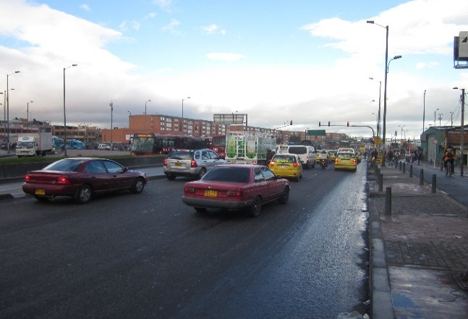 |  |  |  |  | 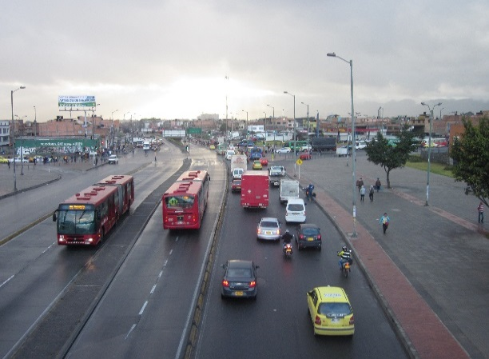

 |  | ACCESO NORTE |  |  |  |  | ACCESO SUR

 |  | 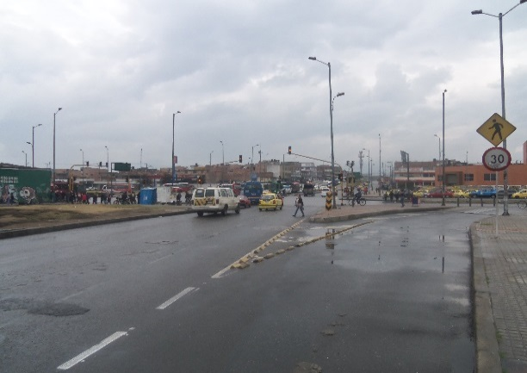 |  |  |  |  | 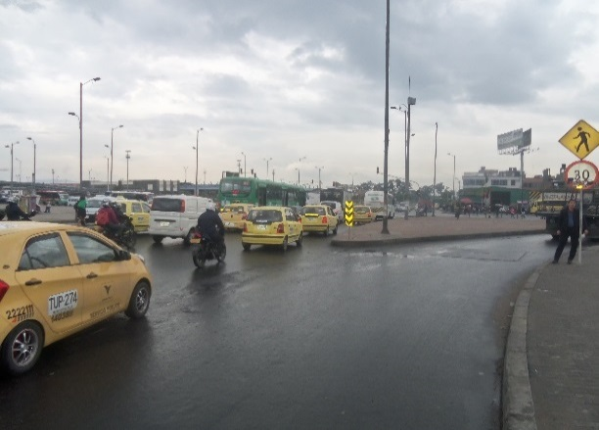

 |  | ACCESO OCCIDENTE |  |  |  |  | ACCESO ORIENTE

